Столы и стулья
 |  |  |  |  | Скачать каталог в PDF | 
№ | Арт. | Наименование | Изображение | Краткое описание | Ссылка на товар | Цена
1 |  | Cтул детский "светлячок" на м/к | 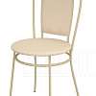 |  | https://ir74.ru/catalog/mebel-dlya-obrazovaniya/mebel-dlya-detskikh-sadov/stoly-i-stulya-/ctul_detskiy_svetlyachok_na_m_k/ | по запросу
2 |  | Стол для рисования мелом | 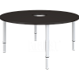 |  | https://ir74.ru/catalog/mebel-dlya-obrazovaniya/mebel-dlya-detskikh-sadov/stoly-i-stulya-/stol_dlya_risovaniya_melom/ | по запросу
3 |  | Стол квадратный | 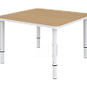 |  | https://ir74.ru/catalog/mebel-dlya-obrazovaniya/mebel-dlya-detskikh-sadov/stoly-i-stulya-/stol_kvadratnyy/ | по запросу
4 |  | Стол круглый | 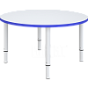 |  | https://ir74.ru/catalog/mebel-dlya-obrazovaniya/mebel-dlya-detskikh-sadov/stoly-i-stulya-/stol_kruglyy/ | по запросу
5 |  | Стол лепесток_состоит из 6-ти частей | 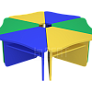 |  | https://ir74.ru/catalog/mebel-dlya-obrazovaniya/mebel-dlya-detskikh-sadov/stoly-i-stulya-/stol_lepestok_sostoit_iz_6_ti_chastey/ | по запросу
6 |  | Стол подковка | 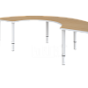 |  | https://ir74.ru/catalog/mebel-dlya-obrazovaniya/mebel-dlya-detskikh-sadov/stoly-i-stulya-/stol_podkovka/ | по запросу
7 |  | Стол полукруглый | 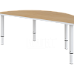 |  | https://ir74.ru/catalog/mebel-dlya-obrazovaniya/mebel-dlya-detskikh-sadov/stoly-i-stulya-/stol_polukruglyy/ | по запросу
8 |  | Стол прямоугольный | 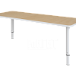 |  | https://ir74.ru/catalog/mebel-dlya-obrazovaniya/mebel-dlya-detskikh-sadov/stoly-i-stulya-/stol_pryamougolnyy/ | по запросу
9 |  | Стол ромашка | 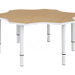 |  | https://ir74.ru/catalog/mebel-dlya-obrazovaniya/mebel-dlya-detskikh-sadov/stoly-i-stulya-/stol_romashka/ | по запросу
10 |  | Стол ромашка_состоит из 2-х частей | 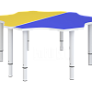 |  | https://ir74.ru/catalog/mebel-dlya-obrazovaniya/mebel-dlya-detskikh-sadov/stoly-i-stulya-/stol_romashka_sostoit_iz_2_kh_chastey/ | по запросу
11 |  | Стол ромашка_состоит из 3-х частей | 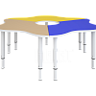 |  | https://ir74.ru/catalog/mebel-dlya-obrazovaniya/mebel-dlya-detskikh-sadov/stoly-i-stulya-/stol_romashka_sostoit_iz_3_kh_chastey/ | по запросу
12 |  | Стол трапеция | 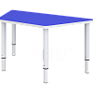 |  | https://ir74.ru/catalog/mebel-dlya-obrazovaniya/mebel-dlya-detskikh-sadov/stoly-i-stulya-/stol_trapetsiya/ | по запросу
13 |  | Стол хохлома | 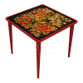 |  | https://ir74.ru/catalog/mebel-dlya-obrazovaniya/mebel-dlya-detskikh-sadov/stoly-i-stulya-/stol_khokhloma/ | по запросу
14 |  | Стол шахматный | 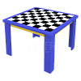 |  | https://ir74.ru/catalog/mebel-dlya-obrazovaniya/mebel-dlya-detskikh-sadov/stoly-i-stulya-/stol_shakhmatnyy/ | по запросу
15 |  | Стол-парта | 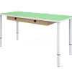 |  | https://ir74.ru/catalog/mebel-dlya-obrazovaniya/mebel-dlya-detskikh-sadov/stoly-i-stulya-/stol_parta/ | по запросу
16 |  | Стол-трансформер | 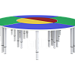 |  | https://ir74.ru/catalog/mebel-dlya-obrazovaniya/mebel-dlya-detskikh-sadov/stoly-i-stulya-/stol_transformer/ | по запросу

